策略大讲堂
课程 | 课程目录
《策略大讲堂》 全面深入讲解各类交易策略80课时 | • 基于朴素贝叶斯的机器学习策略
 | • 基于逻辑回归的机器学习量化策略
 | • 小市值策略（本地部署版本）
 | • 行业估值量化轮动策略
 | • 基于神经网络的深度学习策略
 | • 基于随机森林的技术指标集成策略
 | • 大宗商品和股票联动策略
 | • CTA外汇波动率收敛策略
 | • 券商分析师评级调升事件驱动型策略
 | • 期权隐含波动率套利策略
 | • 期权straddle策略
 | • 动态时间规整策略
 | • 循环神经网络RNN策略
 | • 基于估值的指数基金投资策略
 | • 期货日内交易策略
 | • ……

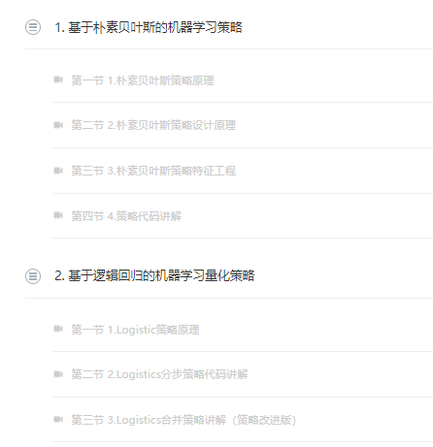
附例：

